Квесты
Порядковый номер | Описание | Место в истории | Значение | Тип
1 | Добыча талисмана из пещеры | Самое начало | Получение талисмана магии | Убийство врагов
2 | Исследование пещеры | После прохождения пещеры | Получение артефакта Меч Жажды крови | Головоломка
3 | Освобождение пещеры | После прохождения леса | Получение посоха Бури | Убийство врагов
4 | Закрытие пещеры | После прохождения пустоши | Получение артефакта Магической защиты | Головоломка

Квесты - длинные уровни с множеством комнат | Убийство врагов - простой уровень по зачистке от врагов | Головоломка. Тип заключается в поиске ключей в квесте, разгадывание комнат, использование взаиможествия предметов |  | Квесты будут иметь отдельную карту по типу: | 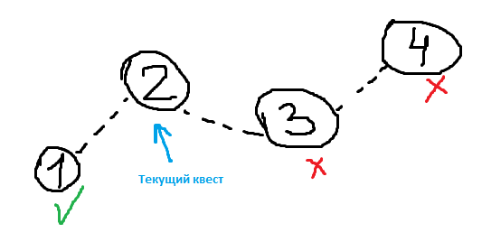
 |  |  |  | Пройденные квесты
 |  |  |  | Текущий квест
 |  |  |  | Недоступные для прохождения квесты

